Лист_1
 |  |  |  | Магазин-салон:
 |  |  |  | г. Санкт-Петербург:
 |  |  |  |  | Марата 66, т/ф (812) 764-64-60, 327-60-43
 |  |  |  |  | Ленинский 176, т/ф (812) 373-97-59, 327-60-44
 |  |  |  | п. Колпино
 |  |  |  |  | Саперный, 3, | т/ф |  | (812)33-44-194
 |  |  |  |  |  |  |  | (812) 460-89-87
 |  |  |  |  |  |  |  | (812) 460-88-84

Прайс-лист

Фото | Артикул | Наименование | Описание/комплектация |  |  |  | Габариты, мм |  |  |  | Цена (руб)
 |  |  |  |  |  |  | В |  | Ш | Г
Наборы
Белый с подголовником | 75.0111 | Кресло офисное Lodo с подголовником |  |  |  |  |  |  |  |  | 24 500
Белый с подголовником | 75.0111-501 | Кресло офисное Lodo с подголовником белое |  |  |  |  |  |  |  |  | 29 000
photo_2025-04-02_00-03-02 | 75.0111-502 | Кресло офисное Lodo с подголовником черное |  |  |  |  |  |  |  |  | 24 500
Элементы
Lodo белый подголовник | 75.0101-501 | Подголовник Lodo белый |  |  |  |  |  |  |  |  | 3 200
photo_2025-04-02_00-02-28 | 75.0101-502 | Подголовник Lodo 502 Черный |  |  |  |  |  |  |  |  | 3 200
photo_2025-04-02_00-02-28 | 75.0101-502 | Подголовник Lodo черный |  |  |  |  |  |  |  |  | 3 200
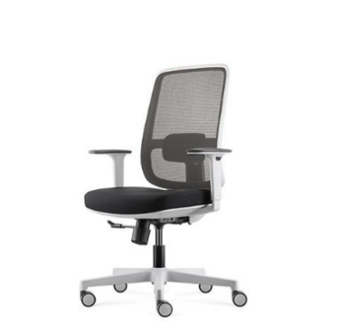 Белый стул | 75.0110-501 | Кресло офисное Lodo белый (без подголовника) | LODO-БЕЗ подголовника Размер/мм: 685 Вт* 580D* 950-1045H Подлокотник с 2-мерной регулировкой высоты; С регулируемой поясничной опорой; 3-позиционный фиксатор наклона спинки; Регулировка высоты сиденья; Сиденья раздвижные; Пенопласт для инъекций с тканевой обивкой |  |  |  |  |  |  |  | 25 800
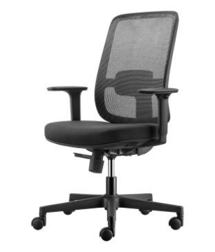 photo_2025-04-02_00-02-20_2 | 75.0110-502 | Кресло офисное Lodo черный (без подголовника) | LODO-БЕЗ подголовника Размер/мм: 685 Вт* 580D* 950-1045H Подлокотник с 2-мерной регулировкой высоты; С регулируемой поясничной опорой; 3-позиционный фиксатор наклона спинки; Регулировка высоты сиденья; Сиденья раздвижные; Пенопласт для инъекций с тканевой обивкой ICON Workspace |  |  |  |  |  |  |  | 21 300
photo_2025-04-02_00-02-20_2 | 75.0110-502-001 | Кресло офисное Lodo (без подголовника) 502-001 Черный-Чёрный | LODO-БЕЗ подголовника Размер/мм: 685 Вт* 580D* 950-1045H Подлокотник с 2-мерной регулировкой высоты; С регулируемой поясничной опорой; 3-позиционный фиксатор наклона спинки; Регулировка высоты сиденья; Сиденья раздвижные; Пенопласт для инъекций с тканевой обивкой ICON Workspace |  |  |  |  |  |  |  | 21 300

